Feuil2
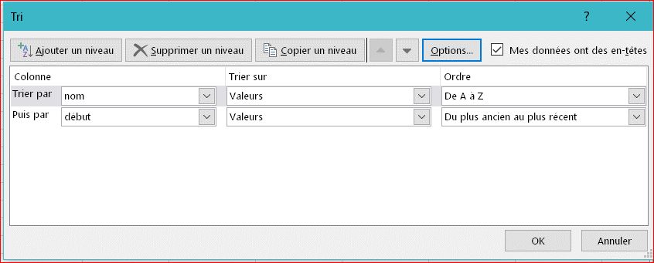
nom | début | fin | nom | début | fin
dupont | 2018-01-01 | 2018-01-14 | dupont | 2018-01-01 | 2018-01-14
marcel | 2018-01-10 | 2018-01-25 | dupont | 2018-01-15 | 2018-01-30
dupont | 2018-01-15 | 2018-01-30 | dupont | 2018-01-31 | 2018-02-02
durand | 2018-01-23 | 2018-02-10 | durand | 2018-01-23 | 2018-02-10
marcel | 2018-01-26 | 2018-02-03 | marcel | 2018-01-10 | 2018-01-25
dupont | 2018-01-31 | 2018-02-02 | marcel | 2018-01-26 | 2018-02-03

